はじめにご覧ください
社会教育主事講習（一部科目指定講習）［B］受講申込について
＜ 注 意 ＞
★このExcelファイルには以下の様式・資料が入っております。
① 【様式１】受講申込書（必ず作成する）
② 【様式２】受講調査書（必ず作成する）
③ 【様式６】証明書等提出申請書（道内在住者で証明書類をデータで提出する方は作成）
④ 【別紙１】提出書類一覧（一部科目指定講習）
⑤ 【別表１】日程表（一部科目指定講習）
⑥ センター処理シート※編集や削除をしないこと
★入力したExcelのファイル名は、
R５主事講習申込（受講者氏名）にしてください。
例 R５主事講習申込（山田太郎）
★Excelファイルを当センターに送信する際に、使用していないシートを削除しないでください。PDF化もしないでください。
★御不明な点は、当センターまでお問い合わせください。

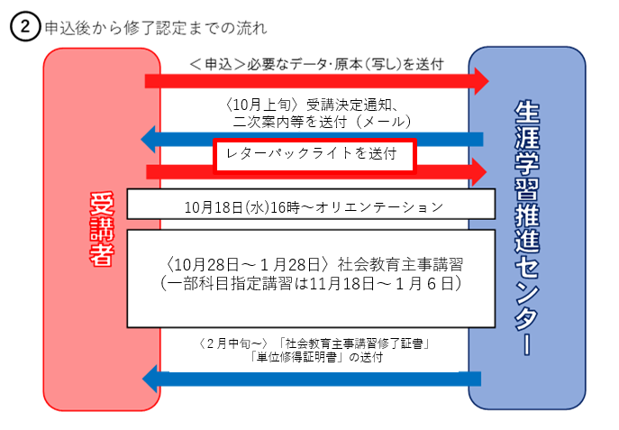
★受講決定通知が届いたら、レターパックライトを１部郵送してください。
主事講習修了証書、単位修得証明書を送付するのに使用します。
レターパックライトに郵便番号、住所、宛先、宛名を記入してください。宛名の自分の名前には「様」をつけてください。

